Revenus
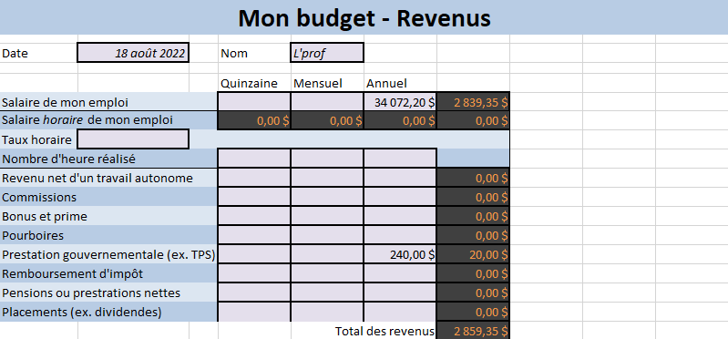

 |  |  |  |  |  |  | nb

 |  |  |  |  |  | Vincent | Beaudoin

Mon budget - Revenus

Date | 8 octobre 2024 |  |  | Nom | Vincent

Colonne1 | Quinzaine | Mensuel | Annuel | Total
Salaire de mon emploi
Salaire horaire de mon emploi
Taux horaire
Nombre d'heure réalisé
Revenu net d'un travail autonomne
Commissions
Bonus et prime
Pourboires
Prestation gouvernementale
Remboursement d'impôt
Pensions ou prestation nettes
Placement
 |  | Total des revenus |  | 0

Dépenses
